Worksheet1
MODEL | STYLE | COLOR | SIZE | ACTUALQTY | RETAIL PRICE USD | EXTENSION

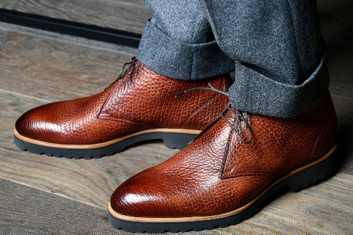 | ALBA BISONTE TABACCO | Tabacco | 12 | 1 | $895 | $895
 | ALBA BISONTE TABACCO | Tabacco | 11 | 5 | $895 | $4,475
 | ALBA BISONTE TABACCO | Tabacco | 10.5 | 9 | $895 | $8,055
 | ALBA BISONTE TABACCO | Tabacco | 10 | 8 | $895 | $7,160
 | ALBA BISONTE TABACCO | Tabacco | 9.5 | 3 | $895 | $2,685
 | ALBA BISONTE TABACCO | Tabacco | 9 | 9 | $895 | $8,055
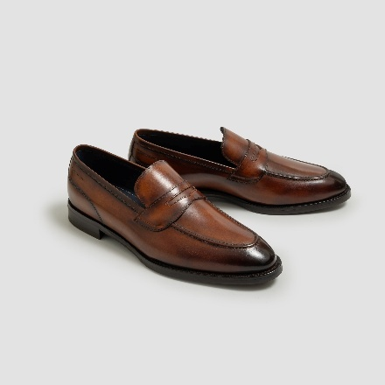 | AVIANO CALFSKIN MARMO | MARMO | 14 / 47EU | 2 | $850 | $1,700
 | AVIANO CALFSKIN MARMO | MARMO | 12 / 45EU | 1 | $850 | $850
 | AVIANO CALFSKIN MARMO | MARMO | 10.5 / 43.5EU | 1 | $850 | $850
 | AVIANO CALFSKIN MARMO | MARMO | 10 / 43EU | 1 | $850 | $850
 | AVIANO CALFSKIN MARMO | MARMO | 9 / 42EU | 1 | $850 | $850
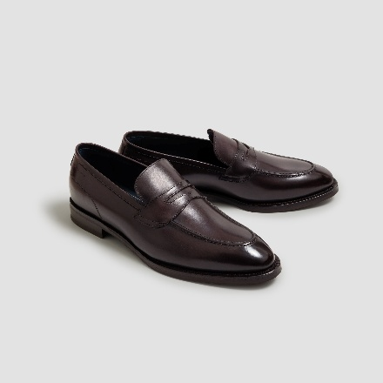 | AVIANO CALFSKIN NERO FONDENTE | NERO FONDENTE | 14 / 47EU | 2 | $850 | $1,700
 | AVIANO CALFSKIN NERO FONDENTE | NERO FONDENTE | 13 / 46EU | 2 | $850 | $1,700
 | AVIANO CALFSKIN NERO FONDENTE | NERO FONDENTE | 10.5 / 43.5EU | 1 | $850 | $850
 | AVIANO CALFSKIN NERO FONDENTE | NERO FONDENTE | 10 / 43EU | 2 | $850 | $1,700
 | AVIANO CALFSKIN NERO FONDENTE | NERO FONDENTE | 7.5 / 40.5EU | 2 | $850 | $1,700
 | AVIANO LINED CALF NERO FONDENTE | NERO FONDENTE | 7 / 40EU | 1 | $850 | $850
 | AVIANO LINED CALF NERO FONDENTE | NERO FONDENTE | 8 / 41EU | 6 | $850 | $5,100
 | AVIANO LINED CALF NERO FONDENTE | NERO FONDENTE | 8.5 / 41.5EU | 4 | $850 | $3,400
 | AVIANO LINED CALF NERO FONDENTE | NERO FONDENTE | 9 / 42EU | 11 | $850 | $9,350
 | AVIANO LINED CALF NERO FONDENTE | NERO FONDENTE | 9.5 / 42.5EU | 7 | $850 | $5,950
 | AVIANO LINED CALF NERO FONDENTE | NERO FONDENTE | 10 / 43EU | 8 | $850 | $6,800
 | AVIANO LINED CALF NERO FONDENTE | NERO FONDENTE | 10.5 / 43.5EU | 10 | $850 | $8,500
 | AVIANO LINED CALF NERO FONDENTE | NERO FONDENTE | 11 / 44EU | 9 | $850 | $7,650
 | AVIANO LINED CALF NERO FONDENTE | NERO FONDENTE | 11.5 / 44.5EU | 6 | $850 | $5,100
 | AVIANO LINED CALF NERO FONDENTE | NERO FONDENTE | 12 / 45EU | 2 | $850 | $1,700
 | AVIANO LINED CALF NERO FONDENTE | NERO FONDENTE | 13 / 46EU | 3 | $850 | $2,550
 | AVIANO LINED CALF NERO FONDENTE | NERO FONDENTE | 14 / 47EU | 2 | $850 | $1,700
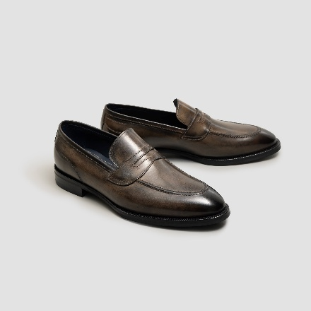 | AVIANO LINED CALFSKIN FOG | Fog | 9.5 | 4 | $895 | $3,580
 | AVIANO LINED CALFSKIN FOG | Fog | 13 | 2 | $895 | $1,790
 | AVIANO LINED CALFSKIN FOG | Fog | 10 | 5 | $895 | $4,475
 | AVIANO LINED CALFSKIN FOG | Fog | 10.5 | 4 | $895 | $3,580
 | AVIANO LINED CALFSKIN FOG | Fog | 12 | 2 | $895 | $1,790
 | AVIANO LINED CALFSKIN FOG | Fog | 11 | 1 | $895 | $895
 | AVIANO LINED CALFSKIN FOG | Fog | 9 | 3 | $895 | $2,685
 | AVIANO LINED CALFSKIN FOG | Fog | 11.5 | 1 | $895 | $895
 | AVIANO LINED CALFSKIN MARMO | MARMO | 7 / 40EU | 1 | $850 | $850
 | AVIANO LINED CALFSKIN MARMO | MARMO | 7.5 / 40.5EU | 2 | $850 | $1,700
 | AVIANO LINED CALFSKIN MARMO | MARMO | 8 / 41EU | 2 | $850 | $1,700
 | AVIANO LINED CALFSKIN MARMO | MARMO | 8.5 / 41.5EU | 2 | $850 | $1,700
 | AVIANO LINED CALFSKIN MARMO | MARMO | 9 / 42EU | 1 | $850 | $850
 | AVIANO LINED CALFSKIN MARMO | MARMO | 9.5 / 42.5EU | 1 | $850 | $850
 | AVIANO LINED CALFSKIN MARMO | MARMO | 10 / 43EU | 7 | $850 | $5,950
 | AVIANO LINED CALFSKIN MARMO | MARMO | 10.5 / 43.5EU | 5 | $850 | $4,250
 | AVIANO LINED CALFSKIN MARMO | MARMO | 11 / 44EU | 1 | $850 | $850
 | AVIANO LINED CALFSKIN MARMO | MARMO | 11.5 / 44.5EU | 2 | $850 | $1,700
 | AVIANO LINED CALFSKIN MARMO | MARMO | 12 / 45EU | 2 | $850 | $1,700
 | AVIANO LINED CALFSKIN MARMO | MARMO | 13 / 46EU | 2 | $850 | $1,700
 | AVIANO LINED CALFSKIN MARMO | MARMO | 14 / 47EU | 1 | $850 | $850
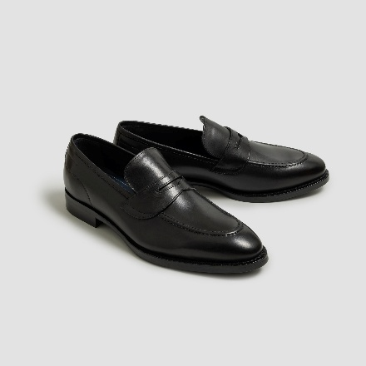 | AVIANO LINED CALFSKIN NERO | NERO | 7 / 40EU | 1 | $850 | $850
 | AVIANO LINED CALFSKIN NERO | NERO | 7.5 / 40.5EU | 2 | $850 | $1,700
 | AVIANO LINED CALFSKIN NERO | NERO | 8.5 / 41.5EU | 2 | $850 | $1,700
 | AVIANO LINED CALFSKIN NERO | NERO | 11 / 44EU | 1 | $850 | $850
 | AVIANO LINED CALFSKIN NERO | NERO | 11.5 / 44.5EU | 1 | $850 | $850
 | AVIANO LINED CALFSKIN NERO | NERO | 12 / 45EU | 3 | $850 | $2,550
 | AVIANO LINED CALFSKIN NERO | NERO | 13 / 46EU | 2 | $850 | $1,700
 | AVIANO LINED CALFSKIN NERO | NERO | 14 / 47EU | 1 | $850 | $850
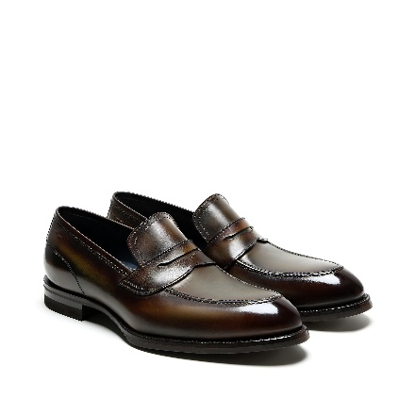 | AVIANO LINED CALFSKIN SAGE | SAGE | 8.5 / 41.5EU | 1 | $850 | $850
 | AVIANO LINED CALFSKIN SAGE | SAGE | 9.5 / 42.5EU | 1 | $850 | $850
 | AVIANO LINED CALFSKIN SAGE | SAGE | 10 / 43EU | 2 | $850 | $1,700
 | AVIANO LINED CALFSKIN SAGE | SAGE | 10.5 / 43.5EU | 1 | $850 | $850
 | AVIANO LINED CALFSKIN SAGE | SAGE | 11 / 44EU | 1 | $850 | $850
 | AVIANO LINED CALFSKIN SAGE | SAGE | 11.5 / 44.5EU | 1 | $850 | $850
 | AVIANO LINED CALFSKIN SAGE | SAGE | 12 / 45EU | 1 | $850 | $850
 | AVIANO LINED CALFSKIN SAGE | SAGE | 13 / 46EU | 1 | $850 | $850
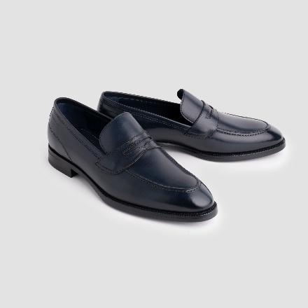 | AVIANO LINED CALFSKIN SAPPHIRE | SAPPHIRE | 8 / 41EU | 1 | $850 | $850
 | AVIANO LINED CALFSKIN SAPPHIRE | SAPPHIRE | 9.5 / 42.5EU | 2 | $850 | $1,700
 | AVIANO LINED CALFSKIN SAPPHIRE | SAPPHIRE | 10 / 43EU | 4 | $850 | $3,400
 | AVIANO LINED CALFSKIN SAPPHIRE | SAPPHIRE | 10.5 / 43.5EU | 3 | $850 | $2,550
 | AVIANO LINED CALFSKIN SAPPHIRE | SAPPHIRE | 11 / 44EU | 4 | $850 | $3,400
 | AVIANO LINED CALFSKIN SAPPHIRE | SAPPHIRE | 11.5 / 44.5EU | 3 | $850 | $2,550
 | AVIANO LINED CALFSKIN SAPPHIRE | SAPPHIRE | 13 / 46EU | 1 | $850 | $850
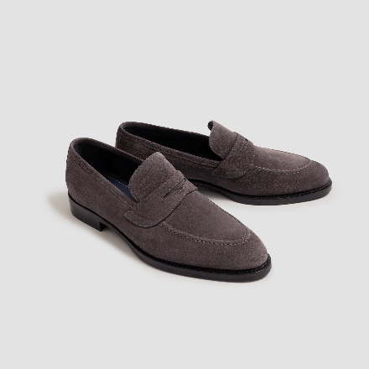 | AVIANO SUEDE LAVAGNA | LAVAGNA | 9.5 / 42.5EU | 1 | $795 | $795
 | AVIANO SUEDE LAVAGNA | LAVAGNA | 8.5 / 41.5EU | 2 | $795 | $1,590
 | AVIANO SUEDE LAVAGNA | LAVAGNA | 14 / 47EU | 1 | $795 | $795
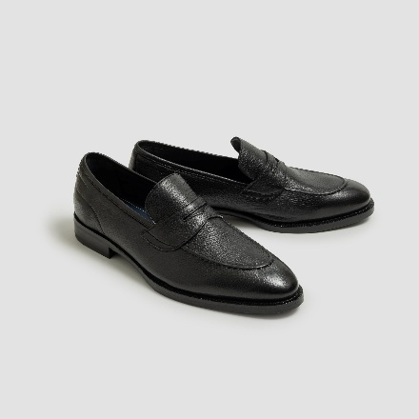 | AVIANO UNLINED CERVO NERO | NERO | 7 / 40EU | 2 | $895 | $1,790
 | AVIANO UNLINED CERVO NERO | NERO | 7.5 / 40.5EU | 3 | $895 | $2,685
 | AVIANO UNLINED CERVO NERO | NERO | 8 / 41EU | 4 | $895 | $3,580
 | AVIANO UNLINED CERVO NERO | NERO | 8.5 / 41.5EU | 1 | $895 | $895
 | AVIANO UNLINED CERVO NERO | NERO | 9.5 / 42.5EU | 10 | $895 | $8,950
 | AVIANO UNLINED CERVO NERO | NERO | 10 / 43EU | 1 | $895 | $895
 | AVIANO UNLINED CERVO NERO | NERO | 10.5 / 43.5EU | 3 | $895 | $2,685
 | AVIANO UNLINED CERVO NERO | NERO | 11 / 44EU | 5 | $895 | $4,475
 | AVIANO UNLINED CERVO NERO | NERO | 11.5 / 44.5EU | 4 | $895 | $3,580
 | AVIANO UNLINED CERVO NERO | NERO | 12 / 45EU | 2 | $895 | $1,790
 | AVIANO UNLINED CERVO NERO | NERO | 13 / 46EU | 1 | $895 | $895
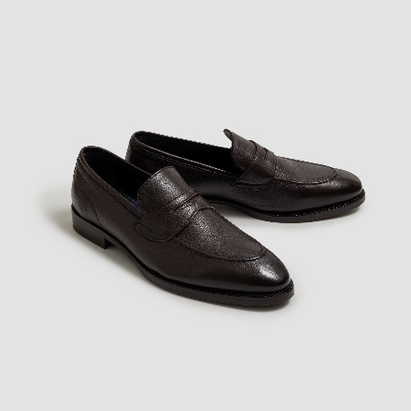 | AVIANO UNLINED CERVO TMORO | TMORO | 7.5 / 40.5EU | 2 | $895 | $1,790
 | AVIANO UNLINED CERVO TMORO | TMORO | 8 / 41EU | 5 | $895 | $4,475
 | AVIANO UNLINED CERVO TMORO | TMORO | 8.5 / 41.5EU | 5 | $895 | $4,475
 | AVIANO UNLINED CERVO TMORO | TMORO | 9 / 42EU | 9 | $895 | $8,055
 | AVIANO UNLINED CERVO TMORO | TMORO | 9.5 / 42.5EU | 13 | $895 | $11,635
 | AVIANO UNLINED CERVO TMORO | TMORO | 10 / 43EU | 13 | $895 | $11,635
 | AVIANO UNLINED CERVO TMORO | TMORO | 10.5 / 43.5EU | 7 | $895 | $6,265
 | AVIANO UNLINED CERVO TMORO | TMORO | 11 / 44EU | 13 | $895 | $11,635
 | AVIANO UNLINED CERVO TMORO | TMORO | 11.5 / 44.5EU | 6 | $895 | $5,370
 | AVIANO UNLINED CERVO TMORO | TMORO | 12 / 45EU | 10 | $895 | $8,950
 | AVIANO UNLINED CERVO TMORO | TMORO | 14 / 47EU | 2 | $895 | $1,790
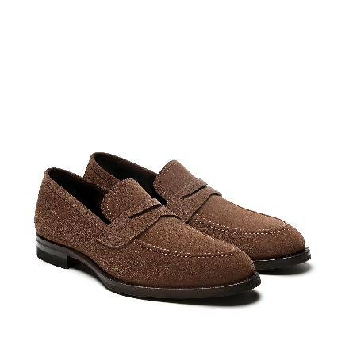 | AVIANO UNLINED SUEDE FANDANGO | Taupe | 10 | 5 | $795 | $3,975
 | AVIANO UNLINED SUEDE FANDANGO | Taupe | 10.5 | 2 | $795 | $1,590
 | AVIANO UNLINED SUEDE FANDANGO | Taupe | 11 | 5 | $795 | $3,975
 | AVIANO UNLINED SUEDE FANDANGO | Taupe | 11.5 | 3 | $795 | $2,385
 | AVIANO UNLINED SUEDE FANDANGO | Taupe | 13 | 2 | $795 | $1,590
 | AVIANO UNLINED SUEDE FANDANGO | Taupe | 7.5 | 4 | $795 | $3,180
 | AVIANO UNLINED SUEDE FANDANGO | Taupe | 8 | 6 | $795 | $4,770
 | AVIANO UNLINED SUEDE FANDANGO | Taupe | 8.5 | 7 | $795 | $5,565
 | AVIANO UNLINED SUEDE FANDANGO | Taupe | 9 | 5 | $795 | $3,975
 | AVIANO UNLINED SUEDE FANDANGO | Taupe | 9.5 | 10 | $795 | $7,950
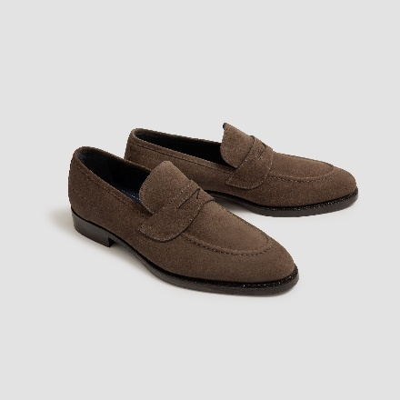 | AVIANO UNLINED SUEDE FARRO | FARRO | 7 / 40EU | 1 | $795 | $795
 | AVIANO UNLINED SUEDE FARRO | FARRO | 7.5 / 40.5EU | 1 | $795 | $795
 | AVIANO UNLINED SUEDE FARRO | FARRO | 10.5 / 43.5EU | 3 | $795 | $2,385
 | AVIANO UNLINED SUEDE FARRO | FARRO | 11.5 / 44.5EU | 1 | $795 | $795
 | AVIANO UNLINED SUEDE FARRO | FARRO | 14 / 47EU | 1 | $795 | $795
 | AVIANO UNLINED SUEDE LAVAGANA | LAVAGANA | 10 | 1 | $795 | $795
 | AVIANO UNLINED SUEDE LAVAGANA | LAVAGANA | 10.5 | 2 | $795 | $1,590
 | AVIANO UNLINED SUEDE LAVAGANA | LAVAGANA | 11 | 1 | $795 | $795
 | AVIANO UNLINED SUEDE LAVAGANA | LAVAGANA | 11.5 | 2 | $795 | $1,590
 | AVIANO UNLINED SUEDE LAVAGANA | LAVAGANA | 12 | 1 | $795 | $795
 | AVIANO UNLINED SUEDE LAVAGANA | LAVAGANA | 9 | 2 | $795 | $1,590
 | AVIANO UNLINED SUEDE LAVAGANA | LAVAGANA | 9.5 | 2 | $795 | $1,590
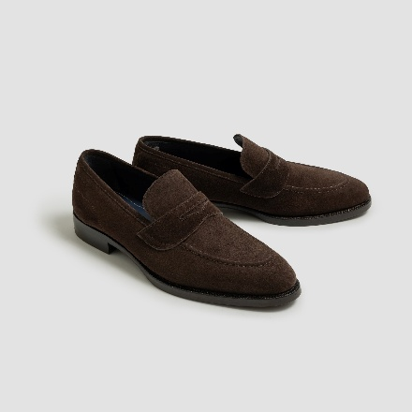 | AVIANO UNLINED SUEDE MOGANO | MOGANO | 7 / 40EU | 1 | $795 | $795
 | AVIANO UNLINED SUEDE MOGANO | MOGANO | 7.5 / 40.5EU | 2 | $795 | $1,590
 | AVIANO UNLINED SUEDE MOGANO | MOGANO | 8 / 41EU | 3 | $795 | $2,385
 | AVIANO UNLINED SUEDE MOGANO | MOGANO | 9 / 42EU | 1 | $795 | $795
 | AVIANO UNLINED SUEDE MOGANO | MOGANO | 9.5 / 42.5EU | 5 | $795 | $3,975
 | AVIANO UNLINED SUEDE MOGANO | MOGANO | 10 / 43EU | 2 | $795 | $1,590
 | AVIANO UNLINED SUEDE MOGANO | MOGANO | 10.5 / 43.5EU | 7 | $795 | $5,565
 | AVIANO UNLINED SUEDE MOGANO | MOGANO | 11 / 44EU | 5 | $795 | $3,975
 | AVIANO UNLINED SUEDE MOGANO | MOGANO | 11.5 / 44.5EU | 3 | $795 | $2,385
 | AVIANO UNLINED SUEDE MOGANO | MOGANO | 12 / 45EU | 3 | $795 | $2,385
 | AVIANO UNLINED SUEDE MOGANO | MOGANO | 13 / 46EU | 3 | $795 | $2,385
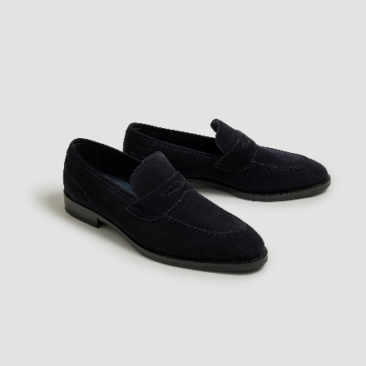 | AVIANO UNLINED SUEDE NAVY | NAVY | 7.5 / 40.5EU | 3 | $795 | $2,385
 | AVIANO UNLINED SUEDE NAVY | NAVY | 8 / 41EU | 2 | $795 | $1,590
 | AVIANO UNLINED SUEDE NAVY | NAVY | 8.5 / 41.5EU | 5 | $795 | $3,975
 | AVIANO UNLINED SUEDE NAVY | NAVY | 9 / 42EU | 6 | $795 | $4,770
 | AVIANO UNLINED SUEDE NAVY | NAVY | 9.5 / 42.5EU | 12 | $795 | $9,540
 | AVIANO UNLINED SUEDE NAVY | NAVY | 10 / 43EU | 1 | $795 | $795
 | AVIANO UNLINED SUEDE NAVY | NAVY | 11 / 44EU | 1 | $795 | $795
 | AVIANO UNLINED SUEDE NAVY | NAVY | 11.5 / 44.5EU | 3 | $795 | $2,385
 | AVIANO UNLINED SUEDE NAVY | NAVY | 12 / 45EU | 4 | $795 | $3,180
 | AVIANO UNLINED SUEDE NAVY | NAVY | 13 / 46EU | 1 | $795 | $795
 | AVIANO UNLINED SUEDE NAVY | NAVY | 14 / 47EU | 1 | $795 | $795
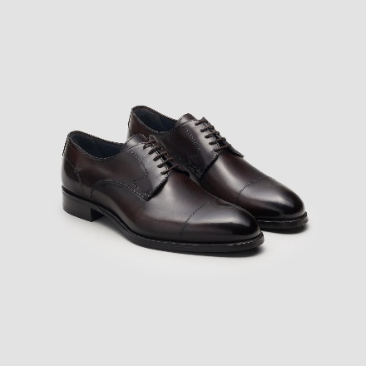 | BERGAMO CALF NERO FONDENTE | Nero Fondente | 14 | 1 | $895 | $895
 | BERGAMO CALF NERO FONDENTE | Nero Fondente | 13 | 3 | $895 | $2,685
 | BERGAMO CALF NERO FONDENTE | Nero Fondente | 12 | 1 | $895 | $895
 | BERGAMO CALF NERO FONDENTE | Nero Fondente | 10.5 | 2 | $895 | $1,790
 | BERGAMO CALF NERO FONDENTE | Nero Fondente | 10 | 1 | $895 | $895
 | BERGAMO CALF NERO FONDENTE | Nero Fondente | 9.5 | 5 | $895 | $4,475
 | BERGAMO CALF NERO FONDENTE | Nero Fondente | 9 | 2 | $895 | $1,790
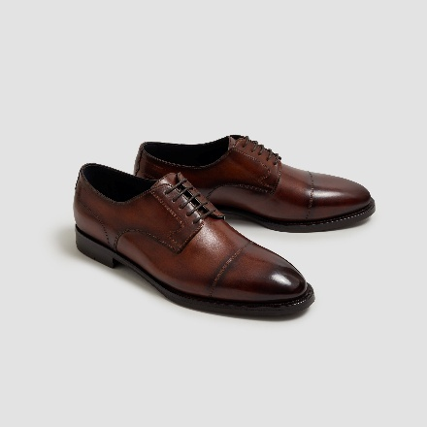 | BERSANO CALFSKIN MARMO | MARMO | 14 / 47EU | 1 | $895 | $895
 | BERSANO CALFSKIN MARMO | MARMO | 11.5 / 44.5EU | 2 | $895 | $1,790
 | BERSANO CALFSKIN MARMO | MARMO | 10.5 / 43.5EU | 3 | $895 | $2,685
 | BERSANO CALFSKIN MARMO | MARMO | 9 / 42EU | 2 | $895 | $1,790
 | BERSANO CALFSKIN MARMO | MARMO | 8.5 / 41.5EU | 3 | $895 | $2,685
 | BERSANO CALFSKIN MARMO | MARMO | 7.5 / 40.5EU | 1 | $895 | $895
 | BERSANO CALFSKIN MARMO | MARMO | 7 / 40EU | 1 | $895 | $895
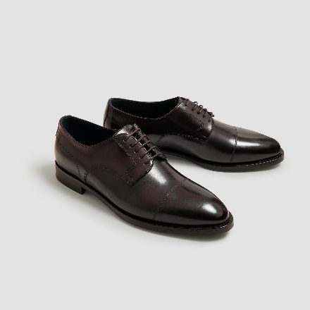 | BERSANO CALFSKIN NERO FONDENTE | NERO FONDENTE | 14 / 47EU | 2 | $895 | $1,790
 | BERSANO CALFSKIN NERO FONDENTE | NERO FONDENTE | 13 / 46EU | 3 | $895 | $2,685
 | BERSANO CALFSKIN NERO FONDENTE | NERO FONDENTE | 12 / 45EU | 1 | $895 | $895
 | BERSANO CALFSKIN NERO FONDENTE | NERO FONDENTE | 11.5 / 44.5EU | 6 | $895 | $5,370
 | BERSANO CALFSKIN NERO FONDENTE | NERO FONDENTE | 11 / 44EU | 2 | $895 | $1,790
 | BERSANO CALFSKIN NERO FONDENTE | NERO FONDENTE | 10.5 / 43.5EU | 7 | $895 | $6,265
 | BERSANO CALFSKIN NERO FONDENTE | NERO FONDENTE | 10 / 43EU | 10 | $895 | $8,950
 | BERSANO CALFSKIN NERO FONDENTE | NERO FONDENTE | 9.5 / 42.5EU | 9 | $895 | $8,055
 | BERSANO CALFSKIN NERO FONDENTE | NERO FONDENTE | 9 / 42EU | 3 | $895 | $2,685
 | BERSANO CALFSKIN NERO FONDENTE | NERO FONDENTE | 8.5 / 41.5EU | 4 | $895 | $3,580
 | BERSANO CALFSKIN NERO FONDENTE | NERO FONDENTE | 7.5 / 40.5EU | 2 | $895 | $1,790
 | BERSANO CALFSKIN NERO FONDENTE | NERO FONDENTE | 7 / 40EU | 1 | $895 | $895
 | BERSANO LINED CALF MARMO | MARMO | 7 / 40EU | 1 | $895 | $895
 | BERSANO LINED CALF MARMO | MARMO | 7.5 / 40.5EU | 2 | $895 | $1,790
 | BERSANO LINED CALF MARMO | MARMO | 8 / 41EU | 2 | $895 | $1,790
 | BERSANO LINED CALF MARMO | MARMO | 9 / 42EU | 1 | $895 | $895
 | BERSANO LINED CALF MARMO | MARMO | 9.5 / 42.5EU | 7 | $895 | $6,265
 | BERSANO LINED CALF MARMO | MARMO | 14 / 47EU | 1 | $895 | $895
 | BERSANO LINED CALF NERO | NERO | 7 / 40EU | 1 | $895 | $895
 | BERSANO LINED CALF NERO | NERO | 7.5 / 40.5EU | 2 | $895 | $1,790
 | BERSANO LINED CALF NERO | NERO | 8 / 41EU | 4 | $895 | $3,580
 | BERSANO LINED CALF NERO | NERO | 8.5 / 41.5EU | 4 | $895 | $3,580
 | BERSANO LINED CALF NERO | NERO | 9 / 42EU | 7 | $895 | $6,265
 | BERSANO LINED CALF NERO | NERO | 9.5 / 42.5EU | 6 | $895 | $5,370
 | BERSANO LINED CALF NERO | NERO | 10 / 43EU | 7 | $895 | $6,265
 | BERSANO LINED CALF NERO | NERO | 11 / 44EU | 4 | $895 | $3,580
 | BERSANO LINED CALF NERO | NERO | 11.5 / 44.5EU | 2 | $895 | $1,790
 | BERSANO LINED CALF NERO | NERO | 12 / 45EU | 4 | $895 | $3,580
 | BERSANO LINED CALF NERO | NERO | 13 / 46EU | 2 | $895 | $1,790
 | BERSANO LINED CALF NERO FONDENTE | NERO FONDENTE | 7 / 40EU | 2 | $895 | $1,790
 | BERSANO LINED CALF NERO FONDENTE | NERO FONDENTE | 7.5 / 40.5EU | 3 | $895 | $2,685
 | BERSANO LINED CALF NERO FONDENTE | NERO FONDENTE | 8 / 41EU | 6 | $895 | $5,370
 | BERSANO LINED CALF NERO FONDENTE | NERO FONDENTE | 8.5 / 41.5EU | 5 | $895 | $4,475
 | BERSANO LINED CALF NERO FONDENTE | NERO FONDENTE | 9 / 42EU | 6 | $895 | $5,370
 | BERSANO LINED CALF NERO FONDENTE | NERO FONDENTE | 9.5 / 42.5EU | 7 | $895 | $6,265
 | BERSANO LINED CALF NERO FONDENTE | NERO FONDENTE | 10 / 43EU | 7 | $895 | $6,265
 | BERSANO LINED CALF NERO FONDENTE | NERO FONDENTE | 10.5 / 43.5EU | 3 | $895 | $2,685
 | BERSANO LINED CALF NERO FONDENTE | NERO FONDENTE | 11 / 44EU | 5 | $895 | $4,475
 | BERSANO LINED CALF NERO FONDENTE | NERO FONDENTE | 11.5 / 44.5EU | 4 | $895 | $3,580
 | BERSANO LINED CALF NERO FONDENTE | NERO FONDENTE | 12 / 45EU | 8 | $895 | $7,160
 | BERSANO LINED CALF NERO FONDENTE | NERO FONDENTE | 13 / 46EU | 3 | $895 | $2,685
 | BERSANO LINED CALF NERO FONDENTE | NERO FONDENTE | 14 / 47EU | 1 | $895 | $895
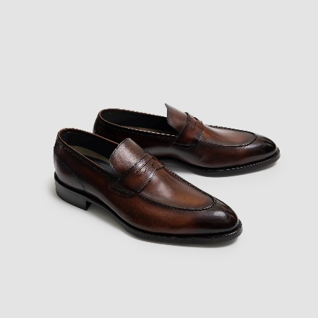 | BRERA CALF MARMO | Marmo | 13 / 46EU | 4 | $850 | $3,400
 | BRERA CALF MARMO | Marmo | 12 / 45EU | 3 | $850 | $2,550
 | BRERA CALF MARMO | Marmo | 11 / 44EU | 13 | $850 | $11,050
 | BRERA CALF MARMO | Marmo | 10.5 / 43.5EU | 7 | $850 | $5,950
 | BRERA CALF MARMO | Marmo | 10 / 43EU | 8 | $850 | $6,800
 | BRERA CALF MARMO | Marmo | 9.5 / 42.5EU | 2 | $850 | $1,700
 | BRERA CALF MARMO | Marmo | 9 / 42EU | 8 | $850 | $6,800
 | BRERA CALF MARMO | Marmo | 8 / 41EU | 3 | $850 | $2,550
 | BRERA CALF MARMO | Marmo | 7 / 40EU | 1 | $850 | $850
 | BRERA CALF MARMO | Marmo | 8.5 / 41.5EU | 2 | $850 | $1,700
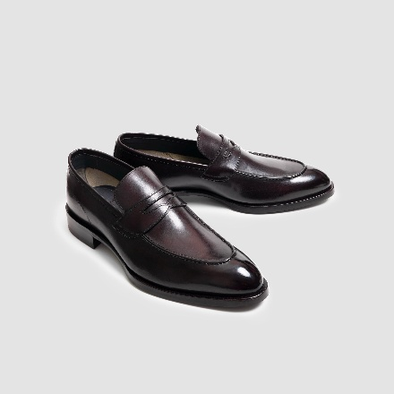 | BRERA CALF NERO FONDENTE | Nero Fondente | 9.5 / 42.5EU | 2 | $850 | $1,700
 | BRERA CALF NERO FONDENTE | Nero Fondente | 9 / 42EU | 2 | $850 | $1,700
 | BRERA CALF NERO FONDENTE | Nero Fondente | 14 / 47EU | 1 | $850 | $850
 | BRERA CALF NERO FONDENTE | Nero Fondente | 13 / 46EU | 1 | $850 | $850
 | BRERA CALF NERO FONDENTE | Nero Fondente | 12 / 45EU | 3 | $850 | $2,550
 | BRERA CALF NERO FONDENTE | Nero Fondente | 11.5 / 44.5EU | 1 | $850 | $850
 | BRERA CALF NERO FONDENTE | Nero Fondente | 11 / 44EU | 3 | $850 | $2,550
 | BRERA CALF NERO FONDENTE | Nero Fondente | 10.5 / 43.5EU | 3 | $850 | $2,550
 | BRERA CALF NERO FONDENTE | Nero Fondente | 10 / 43EU | 3 | $850 | $2,550
 | BRERA CALF NERO FONDENTE | Nero Fondente | 8.5 / 41.5EU | 2 | $850 | $1,700
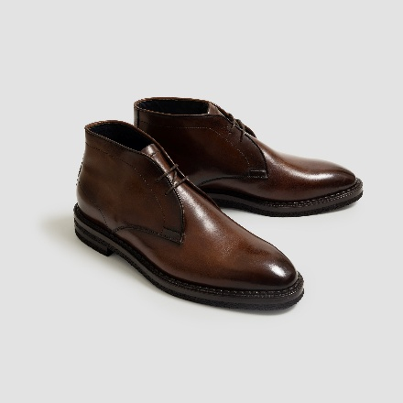 | CALGARA CALFSKIN CASTAGNA | CASTAGNA | 12 / 45EU | 3 | $895 | $2,685
 | CALGARA CALFSKIN CASTAGNA | CASTAGNA | 11.5 / 44.5EU | 2 | $895 | $1,790
 | CALGARA CALFSKIN CASTAGNA | CASTAGNA | 11 / 44EU | 5 | $895 | $4,475
 | CALGARA CALFSKIN CASTAGNA | CASTAGNA | 10.5 / 43.5EU | 4 | $895 | $3,580
 | CALGARA CALFSKIN CASTAGNA | CASTAGNA | 10 / 43EU | 3 | $895 | $2,685
 | CALGARA CALFSKIN CASTAGNA | CASTAGNA | 9.5 / 42.5EU | 6 | $895 | $5,370
 | CALGARA CALFSKIN CASTAGNA | CASTAGNA | 9 / 42EU | 3 | $895 | $2,685
 | CALGARA CALFSKIN CASTAGNA | CASTAGNA | 8.5 / 41.5EU | 3 | $895 | $2,685
 | CALGARA CALFSKIN CASTAGNA | CASTAGNA | 8 / 41EU | 2 | $895 | $1,790
 | CALGARA CALFSKIN CASTAGNA | CASTAGNA | 7.5 / 40.5EU | 1 | $895 | $895
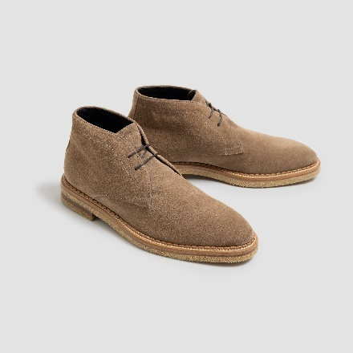 | CALGARA SUEDE ANTILOPE | ANTILOPE | 8 / 41EU | 1 | 850 | $850
 | CALGARA SUEDE ANTILOPE | ANTILOPE | 8.5 / 41.5EU | 1 | 850 | $850
 | CALGARA SUEDE ANTILOPE | ANTILOPE | 9 / 42EU | 4 | 850 | $3,400
 | CALGARA SUEDE ANTILOPE | ANTILOPE | 9.5 / 42.5EU | 4 | 850 | $3,400
 | CALGARA SUEDE ANTILOPE | ANTILOPE | 10 / 43EU | 1 | 850 | $850
 | CALGARA SUEDE ANTILOPE | ANTILOPE | 10.5 / 43.5EU | 4 | 850 | $3,400
 | CALGARA SUEDE ANTILOPE | ANTILOPE | 11 / 44EU | 3 | 850 | $2,550
 | CALGARA SUEDE ANTILOPE | ANTILOPE | 11.5 / 44.5EU | 2 | 850 | $1,700
 | CALGARA SUEDE ANTILOPE | ANTILOPE | 12 / 45EU | 3 | 850 | $2,550
 | CALGARA SUEDE ANTILOPE | ANTILOPE | 13 / 46EU | 2 | 850 | $1,700
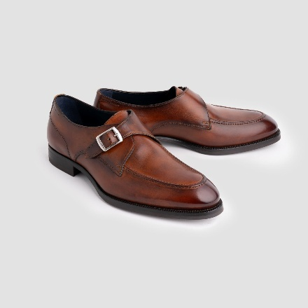 | GAVELLO LINED CALFSKIN MARMO | MARMO | 8 / 41EU | 2 | 895 | $1,790
 | GAVELLO LINED CALFSKIN MARMO | MARMO | 9 / 42EU | 3 | 895 | $2,685
 | GAVELLO LINED CALFSKIN MARMO | MARMO | 9.5 / 42.5EU | 4 | 895 | $3,580
 | GAVELLO LINED CALFSKIN MARMO | MARMO | 10 / 43EU | 3 | 895 | $2,685
 | GAVELLO LINED CALFSKIN MARMO | MARMO | 10.5 / 43.5EU | 1 | 895 | $895
 | GAVELLO LINED CALFSKIN MARMO | MARMO | 11 / 44EU | 3 | 895 | $2,685
 | GAVELLO LINED CALFSKIN MARMO | MARMO | 11.5 / 44.5EU | 2 | 895 | $1,790
 | GAVELLO LINED CALFSKIN MARMO | MARMO | 12 / 45EU | 2 | 895 | $1,790
 | GAVELLO LINED CALFSKIN MARMO | MARMO | 13 / 46EU | 2 | 895 | $1,790
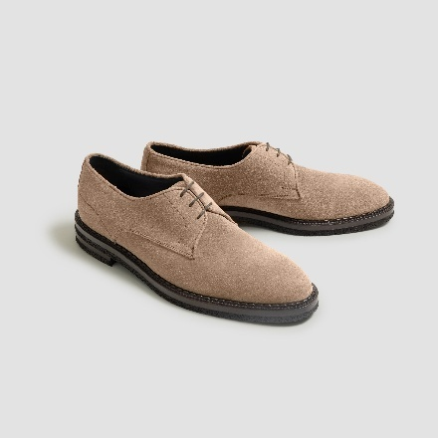 | SOVERATO SUEDE ANTILOPE | ANTILOPE | 13 / 46EU | 1 | 795 | $795
 | SOVERATO SUEDE ANTILOPE | ANTILOPE | 12 / 45EU | 2 | 795 | $1,590
 | SOVERATO SUEDE ANTILOPE | ANTILOPE | 11.5 / 44.5EU | 2 | 795 | $1,590
 | SOVERATO SUEDE ANTILOPE | ANTILOPE | 11 / 44EU | 4 | 795 | $3,180
 | SOVERATO SUEDE ANTILOPE | ANTILOPE | 10.5 / 43.5EU | 2 | 795 | $1,590
 | SOVERATO SUEDE ANTILOPE | ANTILOPE | 9.5 / 42.5EU | 5 | 795 | $3,975
 | SOVERATO SUEDE ANTILOPE | ANTILOPE | 9 / 42EU | 6 | 795 | $4,770
 | SOVERATO SUEDE ANTILOPE | ANTILOPE | 8 / 41EU | 2 | 795 | $1,590

 |  |  |  | 846 |  | $729,020

